Bon de commande Pour débuter
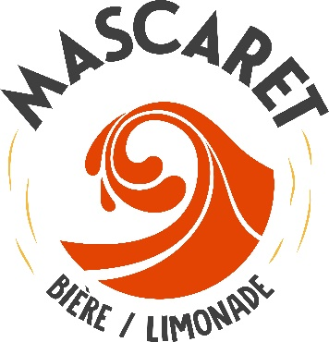 Bon de commande
Malt BIO | EBC | Conditionnement |  | Prix | Qttés | Prix | Rem / Rist | Prix total
Pilsen BIO | 2,5 - 3,5 | 3 | kg | 8.90 € |  | 8.90 € |  | - €
Pilsen BIO | 2,5 - 3,5 | 25 | kg | 44.00 € |  | 44.00 € |  | - €
Pale Ale BIO | 3,2 - 3,9 | 3 | kg | 8.90 € |  | 8.90 € |  | - €
Pale Ale BIO | 3,2 - 3,9 | 25 | kg | 44.00 € |  | 44.00 € |  | - €
Blé BIO | 3,5 - 5,0 | 3 | kg | 9.20 € |  | 9.20 € |  | - €
Blé BIO | 3,5 - 5,0 | 25 | kg | 48.00 € |  | 48.00 € |  | - €
Munich BIO | 30 | 2 | kg | 6.10 € |  | 6.10 € |  | - €
Munich BIO | 30 | 25 | kg | 49.00 € |  | 49.00 € |  | - €
Cara BIO | 240 | 2 | kg | 6.10 € |  | 6.10 € |  | - €
Cara BIO | 240 | 25 | kg | 49.00 € |  | 49.00 € |  | - €
Chocolat | 900 | 1 | kg | 3.90 € |  | 3.90 € |  | - €
Concassage Forfait 2€ par type de malt commandés |  |  |  |  |  | 2.00 € |  | - €

Houblons BIO | IBU | Conditionnement |  | Prix | Qttés | Prix | Rem / Rist | Prix total
Cascade BIO | 5.0% | 100 | g | 8.80 € |  | 8.80 € |  | - €
Mandarina BIO | 10.7% | 100 | g | 11.60 € |  | 11.60 € |  | - €
Ariana BIO | 10.5% | 100 | g | 8.80 € |  | 8.80 € |  | - €
Chinook BIO | 11.9% | 100 | g | 11.60 € |  | 11.60 € |  | - €
Centenial | 9.3% | 100 | g | 11.60 € |  | 11.60 € |  | - €

Noms |  |  |  | Prix | Qttés | Prix | Rem / Rist | Prix total
Levure à bière sèche T-58 11,5 g |  | Sachet | 11g | 1.85 € |  | 1.85 € |  | - €
Levure à bière sèche S-04 11.5 g |  | Sachet | 11g | 2.60 € |  | 2.60 € |  | - €
Levure à bière sèche US-05(56) 11.5 g |  | Sachet | 11g | 2.85 € |  | 2.85 € |  | - €
Muntons Carbonation Drops 160 g |  | Sachet | 11g | 4.15 € |  | 4.15 € |  | - €
Levure à bière sèche Munich Classic, 11 g |  | Sachet | 11g | 4.25 € |  | 4.25 € |  | - €
Levure à biere sèche Belle Saison, 11 g |  | Sachet | 11g | 3.50 € |  | 3.50 € |  | - €
Levure à biere sèche Nothingham Ale, 11 g |  | Sachet | 11g | 3.50 € |  | 3.50 € |  | - €

 |  |  |  | TOTAL Matières premières |  |  |  | - €
 |  |  |  | TOTAL Matériel de brassage |  |  |  | - €
 |  |  |  | TOTAL Général |  |  |  | - €

Matériel de brassage
Photos | Noms |  |  |  | Qttés | Prix | Rem / Rist | Prix total
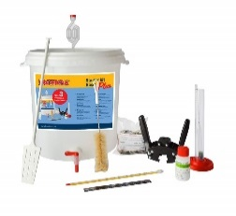 | Kit débutant Basic plus |  |  |  |  | 49.95 € |  | - €
 | Paquet Deluxe débutant |  |  |  |  | 69.95 € |  | - €
 | Egoutoir bouteille |  |  |  |  | 24.95 € |  | - €
 | Cuve en plastique Speidel 20L neuves |  |  |  |  | 34.50 € |  | - €
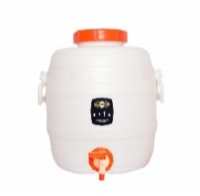 | Cuve en plastique Speidel 20L occasion |  |  |  |  | 12.00 € |  | - €
 | Barboteur plastique + capuchon rouge |  |  |  |  | 1.50 € |  | - €
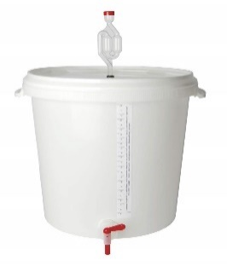 | Seau fermentation/brassage 30L |  |  |  |  | 12.95 € |  | - €
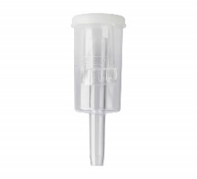 | Barboteur trois pièces |  |  |  |  | 2.95 € |  | - €
 | Thermomètre de sonde digital |  |  |  |  | 25.95 € |  | - €
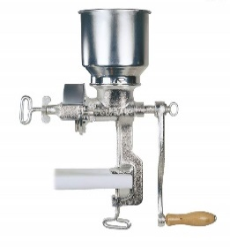 | Moulin à malt en fonte |  |  |  |  | 61.75 € |  | - €
 | Pelle à moût plastique 3L |  |  |  |  | 7.40 € |  | - €
 | Eprouvette plastique non gradué 200ml |  |  |  |  | 2.05 € |  | - €
 | Boucheuse couronne Emily |  |  |  |  | 15.10 € |  | - €
 | Goupillon 30cm |  |  |  |  | 2.60 € |  | - €
 | Goupillon 45cm nylon |  |  |  |  | 2.05 € |  | - €
 | Appareil à rincer bouteille |  |  |  |  | 13.35 € |  | - €
 | Chemipro OXI 1kg |  |  |  |  | 7.95 € |  | - €
 | Tige remplissage pour robinet |  |  |  |  | 3.05 € |  | - €
 | Capsuleuse modele de table |  |  |  |  | 119.00 € |  | - €
 | Densimètre à 2 échelles |  |  |  |  | 7.20 € |  | - €
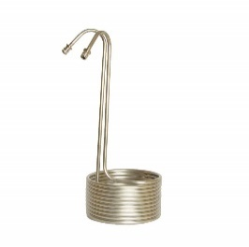 | Refroidisseur de moût en inox |  |  |  |  | 51.45 € |  | - €
 | Thermomètre à alcool rouge -20° à 100° |  |  |  |  | 4.10 € |  | - €
 | Le brew bag 35L |  |  |  |  | 31.95 € |  | - €
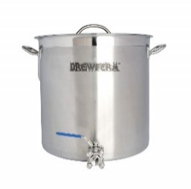 | Cuve de brassage en inox 35L avec robinet |  |  |  |  | 169.00 € |  | - €
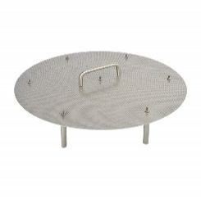 | Fond filtrant en inox pour cuve 36L |  |  |  |  | 102.00 € |  | - €
 | Spatule 40cm |  |  |  |  | 1.50 € |  | - €
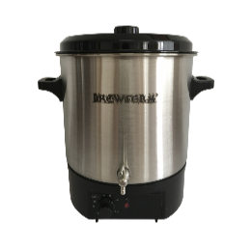 | Cuve de brassage électrique inox 27L |  |  |  |  | 150.00 € |  | - €
 | Bouchon en caoutch gris D44/36 + trou 9mm |  |  |  |  | 2.90 € |  | - €
 | Speidel barboteur avec bouchon |  |  |  |  | 7.26 € |  | - €
 | PBW Five star 120g |  |  |  |  | 5.95 € |  | - €
 | Star san HB 118ml |  |  |  |  | 8.94 € |  | - €
 | Bouteille vide 33cl |  |  |  |  | 0.65 € |  | - €
 | Bouteille vide 75cl |  |  |  |  | 1.15 € |  | - €

